Накладная-№3
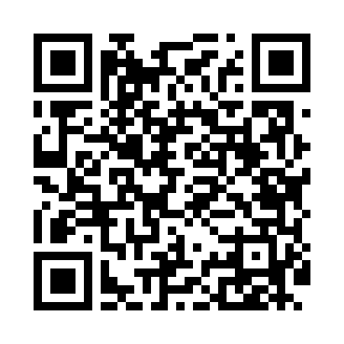
Номер товарно-транспортной накладной: |  |  | Торговый представитель: Kamol aka
Поставщик: Toshkent falcon fly 2 |  |  | Телефон торгового представителя: +998979626299
Дата отгрузки: 20.11.2025 |  |  | Контрагент: Dona zakass
Дата консигнации: |  |  | Адрес:
Доставщик: |  |  | Телефон:
Телефон доставщика:
Время заказа: 20.11.2025 10:42:08
№ | Штрих-код | Название товаров (работ,услуг) | Количество | Количество в кейсе | Цена | Сумма
 |  |  | 9 |  |  | 533000
1 | 6934179000551 | Металический Миска 22cm DB-6-12 | 1 | 1 шт. | 16,000 | 16,000
2 | 6934179000568 | Металический Миска 24cm DB-6-13 | 1 | 1 шт. | 18,000 | 18,000
3 | 793897526523 | Набор металлических Кастрюль MU-03-SP/R18*11. 5CM XP-7-13 | 3 | 3 шт. | 149,000 | 447,000
4 | 6945561800451 | Металическая миска коса 15cm DB-6-63 | 4 | 4 шт. | 13,000 | 52,000
Итого: 533000

